画面部品情報（オンエア管理参照ダイアログ（OnAirKanri
Java課題(2023下期） |  |  | 画面ID | 画面名 |  |  |  | 作成日 | 作成者 | 更新日 | 更新者
 |  |  | OnAirKanriRefDialog | オンエア管理参照ダイアログ |  |  |  | 2023-10-01 | DF福田

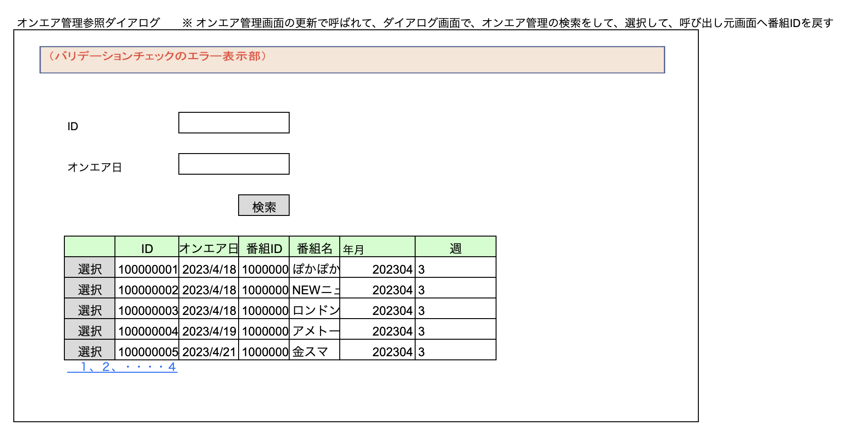
 | 1.【画面イメージ】

 | 2.【機能概要】
 | ・前の画面の参照ボタンで呼ばれる画面。 ・テーブル「オンエア管理マスタ」に対して、検索を行い、一覧に表示させ、内容を1件だけ選択させる。 ※ オンエア管理画面の更新で呼ばれて、ダイアログ画面で、オンエア管理の検索をして、選択して、呼び出し元画面へ番組IDを戻す

 | 3.【前の画面より受け取ったパラメータ】
 | パラメータ名 | データ型 | 桁数

 | 3.【イベント情報】
 | イベント名 | 処理概要
 | 初期表示時 | IDとオンエア日の枠を表示する。
 | 検索ボタン押下時 | 検索条件の各値を取得し、パラメータとして、テーブル「オンエア管理マスタ」へ検索する。 検索結果の戻り件数0件の場合は、ヘッダーのみ表示する。 1件以上の場合は、ヘッダーとデータを表示する。
 | 選択ボタン押下時 | 選択した行の情報を全て呼び元の画面へ戻す
 | ページングリンククリック時 | ページングリンククリック時に、次の10件、前の10件へ遷移できるようにする。

 | 4.【フォーム情報】 |  |  |  | 5.【DB情報】
 | （バリデーションチェックのエラー表示部） |  |  |  | （バリデーションチェックのエラー表示部）
 | 項目名 | 部品 | 備考 |  | 取得元テーブル | 取得列 | データ型 | 桁数 | 備考
 | バリデーションチェックエラー結果 | lable | 初期表示時に、 以下のバリデーションチェックでエラーの場合、表示 ①IDが8桁以内であること。 ②オンエア日がYYY/MM/DDの形式であること。

 | （検索条件） |  |  |  | （検索条件）
 | 項目名 | 部品 | 備考 |  | 取得元テーブル | 取得列 | データ型 | 桁数 | 備考
 | ID | lable | ー
 | （※入力任意） | text | 8桁以内の文字列 |  | オンエア管理マスタ | ID | 文字列 | ８桁 | 検索先
 | オンエア日 | lable | ー
 | （※入力任意） | text | YYY/MM/DDの形式の文字列 |  | オンエア管理マスタ | オンエア日 | 日付 |  | 検索先

 | 項目名 | 部品 | 備考 |  | 取得元テーブル | 取得列 | データ型 | 桁数 | 備考
 | 検索 | button | 検索条件の内容で検索処理を行い、検索結果にデータを表示する。

 | （検索結果） |  |  |  | （検索条件）
 | 項目名 | 部品 | 備考 |  | 取得元テーブル | 取得列 | データ型 | 桁数 | 備考
 | 選択 | button | 選択した行の情報を全て呼び元の画面へ戻す
 | ID | lable | ヘッダー
 |  | lable | 検索結果のID |  | オンエア管理マスタ | ID | 文字列 | ８桁
 | オンエア日 | lable | ヘッダー
 |  | lable | 検索結果のオンエア日 |  | オンエア管理マスタ | オンエア日 | 日付
 | 番組ID | lable | ヘッダー
 |  | lable | 検索結果の番組ID |  | オンエア管理マスタ | 番組ID | 文字列 | ８桁
 | 番組名 | lable | ヘッダー
 |  | lable | 検索結果の番組IDに紐づく番組名 |  | 番組マスタ | 番組名 | 文字列 | 30桁 | オンエア管理マスタ.番組IDに紐づく番組名
 | 年月 | lable | ヘッダー
 |  | lable | 検索結果の年月 |  | オンエア管理マスタ | 年月 | 数値 | ６桁
 | 週 | lable | ヘッダー
 |  | lable | 検索結果の週 |  | オンエア管理マスタ | 週 | 数値 | １桁
 | ページングリンク | linkbutton | 検索結果が10件を超える場合に表示する。ページングリンクで次の10件、前の10件へ遷移できるようにする。（１，２，３，・・・【最終ページ番号】）

